Mikroanalyse AC Städteregion
Analyse Mikroraum Städteregion Aachen |  |  |  | Quelle: |  |  | Stand | 2020-05-08
Abgerundete Einwohnerzahl (EW) |  |  | 550,000 | http://www.aachen.de/DE/stadt_buerger/notfall_informationen/corona/aktuelles/pressemitteilungen/corona_06042020_2.html |  |  |  |  |  | Todesfallmitteilungen |  | Sonstige Mitteilungen
 |  |  |  | Infizierte | Infizierte brutto | Infizierte netto | Verstorbene | Infizierte
 | Infizierte | Genesene | Verstorbene | abzgl. Genesene | prozentual zur EW | prozentual zur EW | prozentual zur EW | Aachen-Stadt |  | 2020-03-17 |  | 2020-03-18
2020-02-27 | 0 | 0 | 0 | 0 | 0.00% | 0.00% | 0.0000% | 0
2020-02-28 | 0 | 0 | 0 | 0 | 0.00% | 0.00% | 0.0000% | 0
2020-02-29 | 0 | 0 | 0 | 0 | 0.00% | 0.00% | 0.0000% | 0
2020-03-01 | 0 | 0 | 0 | 0 | 0.00% | 0.00% | 0.0000% | 0
2020-03-02 | 0 | 0 | 0 | 0 | 0.00% | 0.00% | 0.0000% | 0
2020-03-03 | 13 | 0 | 0 | 13 | 0.00% | 0.00% | 0.0000% | 5
2020-03-04 | 13 | 0 | 0 | 13 | 0.00% | 0.00% | 0.0000% | 5
2020-03-05 | 33 | 0 | 0 | 33 | 0.01% | 0.01% | 0.0000% | 10
2020-03-06 | 49 | 0 | 0 | 49 | 0.01% | 0.01% | 0.0000% | 12
2020-03-07 | 55 | 0 | 0 | 55 | 0.01% | 0.01% | 0.0000% | 15
2020-03-08 | 57 | 0 | 0 | 57 | 0.01% | 0.01% | 0.0000% | 20 |  |  |  | 2020-04-02
2020-03-09 | 58 | 0 | 0 | 58 | 0.01% | 0.01% | 0.0000% | 20 |  | 2020-03-18
2020-03-10 | 61 | 6 | 0 | 55 | 0.01% | 0.01% | 0.0000% | 21
2020-03-11 | 61 | 6 | 0 | 55 | 0.01% | 0.01% | 0.0000% | 21
2020-03-12 | 70 | 6 | 0 | 64 | 0.01% | 0.01% | 0.0000% | 25
2020-03-13 | 85 | 27 | 0 | 58 | 0.02% | 0.01% | 0.0000% | 34
2020-03-14 | 100 | 28 | 0 | 72 | 0.02% | 0.01% | 0.0000% | 40
2020-03-15 | 155 | 28 | 0 | 127 | 0.03% | 0.02% | 0.0000% | 75
2020-03-16 | 169 | 33 | 0 | 136 | 0.03% | 0.02% | 0.0000% | 85
2020-03-17 | 211 | 33 | 2 | 176 | 0.04% | 0.03% | 0.0004% | 100 |  |  |  | 2020-04-02
2020-03-18 | 273 | siehe Text | 4 | entfällt | 0.05% | entfällt | 0.0007% | 130
2020-03-19 | 334 | oben rechts | 4 | entfällt | 0.06% | entfällt | 0.0007% | 161 |  | 2020-03-20
2020-03-20 | 405 | entfällt | 5 | entfällt | 0.07% | entfällt | 0.0009% | 192
2020-03-21 | 443 | entfällt | 5 | entfällt | 0.08% | entfällt | 0.0009% | 209
2020-03-22 | 516 | entfällt | 5 | entfällt | 0.09% | entfällt | 0.0009% | 246
2020-03-23 | 530 | entfällt | 6 | entfällt | 0.10% | entfällt | 0.0011% | 249
2020-03-24 | 540 | entfällt | 7 | entfällt | 0.10% | entfällt | 0.0013% | 261 |  | 2020-03-23
2020-03-25 | 618 | entfällt | 8 | entfällt | 0.11% | entfällt | 0.0015% | 315
2020-03-26 | 694 | entfällt | 9 | entfällt | 0.13% | entfällt | 0.0016% | 354
2020-03-27 | 746 | entfällt | 14 | entfällt | 0.14% | entfällt | 0.0025% | 376
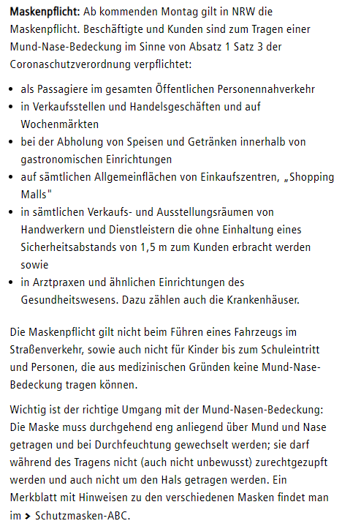
2020-03-28 | 787 | entfällt | 14 | entfällt | 0.14% | entfällt | 0.0025% | 399 |  |  |  | 2020-04-25
2020-03-29 | 824 | Telefonrecherche | 14 | entfällt | 0.15% | entfällt | 0.0025% | 407
2020-03-30 | 863 | Gesundheitsamt | 14 | entfällt | 0.16% | entfällt | 0.0025% | 429
2020-03-31 | 922 | 322 | 15 | 585 | 0.17% | 0.11% | 0.0027% | 463 |  | 2020-03-24
2020-04-01 | 980 | 364 | 16 | 600 | 0.18% | 0.11% | 0.0029% | 495
2020-04-02 | 1081 | 435 | 21 | 625 | 0.20% | 0.11% | 0.0038% | 555
2020-04-03 | 1155 | 494 | 27 | 634 | 0.21% | 0.12% | 0.0049% | 602
2020-04-04 | 1213 | 560 | 27 | 626 | 0.22% | 0.11% | 0.0049% | 633
2020-04-05 | 1259 | 578 | 27 | 654 | 0.23% | 0.12% | 0.0049% | 651
2020-04-06 | 1272 | 595 | 35 | 642 | 0.23% | 0.12% | 0.0064% | 658
2020-04-07 | 1295 | 662 | 35 | 598 | 0.24% | 0.11% | 0.0064% | 674
2020-04-08 | 1399 | 699 | 36 | 664 | 0.25% | 0.12% | 0.0065% | 706
2020-04-09 | 1426 | 755 | 41 | 630 | 0.26% | 0.11% | 0.0075% | 737 |  | 2020-03-25
2020-04-10 | 1465 | 826 | 48 | 591 | 0.27% | 0.11% | 0.0087% | 753
2020-04-11 | 1508 | 854 | 50 | 604 | 0.27% | 0.11% | 0.0091% | 770
2020-04-12 | 1532 | 906 | 51 | 575 | 0.28% | 0.10% | 0.0093% | 777
2020-04-13 | 1547 | 922 | 51 | 574 | 0.28% | 0.10% | 0.0093% | 780
2020-04-14 | 1557 | 949 | 52 | 556 | 0.28% | 0.10% | 0.0095% | 785
2020-04-15 | 1583 | 1009 | 54 | 520 | 0.29% | 0.09% | 0.0098% | 799 |  | 2020-03-26
2020-04-16 | 1623 | 1058 | 56 | 509 | 0.30% | 0.09% | 0.0102% | 810
2020-04-17 | 1650 | 1112 | 59 | 479 | 0.30% | 0.09% | 0.0107% | 823
2020-04-18 | 1669 | 1159 | 62 | 448 | 0.30% | 0.08% | 0.0113% | 831
2020-04-19 | 1693 | 1195 | 62 | 436 | 0.31% | 0.08% | 0.0113% | 836
2020-04-20 | 1707 | 1201 | 63 | 443 | 0.31% | 0.08% | 0.0115% | 838
2020-04-21 | 1719 | 1256 | 65 | 398 | 0.31% | 0.07% | 0.0118% | 844
2020-04-22 | 1754 | 1281 | 70 | 403 | 0.32% | 0.07% | 0.0127% | 859
2020-04-23 | 1797 | 1324 | 73 | 400 | 0.33% | 0.07% | 0.0133% | 887
2020-04-24 | 1812 | 1357 | 74 | 381 | 0.33% | 0.07% | 0.0135% | 897
2020-04-25 | 1824 | 1412 | 75 | 337 | 0.33% | 0.06% | 0.0136% | 906 |  | 2020-03-27
2020-04-26 | 1835 | 1420 | 76 | 339 | 0.33% | 0.06% | 0.0138% | 910
2020-04-27 | 1839 | 1435 | 76 | 328 | 0.33% | 0.06% | 0.0138% | 913
2020-04-28 | 1845 | 1467 | 78 | 300 | 0.34% | 0.05% | 0.0142% | 917
2020-04-29 | 1853 | 1490 | 79 | 284 | 0.34% | 0.05% | 0.0144% | 922
2020-04-30 | 1866 | 1535 | 82 | 249 | 0.34% | 0.05% | 0.0149% | 926
2020-05-01 | 1891 | 1591 | 83 | 217 | 0.34% | 0.04% | 0.0151% | 937
2020-05-02 | 1891 | 1591 | 83 | 217 | 0.34% | 0.04% | 0.0151% | 937
2020-05-03 | 1891 | 1591 | 83 | 217 | 0.34% | 0.04% | 0.0151% | 937
2020-05-04 | 1885 | 1598 | 83 | 204 | 0.34% | 0.04% | 0.0151% | 934 | Fehlerhaft, siehe Erläuterung 5.5.2020
2020-05-05 | 1890 | 1636 | 84 | 170 | 0.34% | 0.03% | 0.02% | 935
2020-05-06 | 1895 | 1664 | 84 | 147 | 0.34% | 0.03% | 0.02% | 938 |  | 2020-03-31
2020-05-07 | 1903 | 1682 | 85 | 136 | 0.35% | 0.02% | 0.0155% | 944
2020-05-08 | 1909 | 1702 | 85 | 122 | 0.35% | 0.02% | 0.0155% | 947
2020-05-09
2020-05-10
2020-05-11
2020-05-12
2020-05-13
2020-05-14 |  |  |  |  |  |  |  |  |  | 2020-04-01
2020-05-15

 | Alle Daten wurden der oben aufrufbaren Infoseite der Stadt Aachen entnommen.
 | Dies und alle Berechnungen nach bestem Wisssen und Gewissen, aber ohne Gewähr. © Rüdiger Stobbe, Aachen

 |  |  |  |  |  |  |  |  |  | 2020-04-02

Für die Berechnung der Aktiven Fälle müssen auch die Verstorbenen abgezogen werden. Dies wurde am 29.4.2020 korrigiert.
Mikroanalyse Corona Städteregion Aachen Stand 8.5.2020
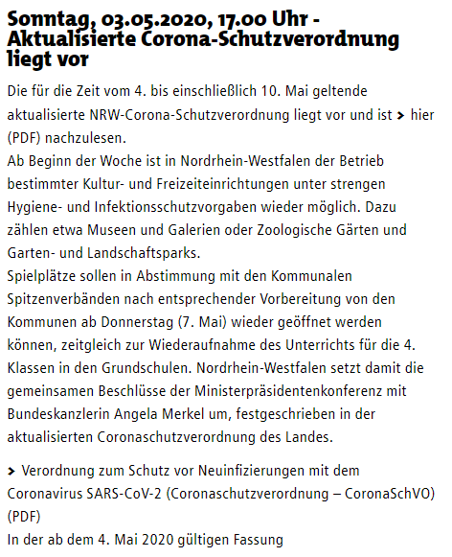

 |  |  |  |  |  |  |  |  |  | 2020-04-03

 |  |  |  |  |  |  |  |  |  | 2020-04-06

Städteregion Aachen - Mit dem Corona-Virus verstorbene Personen Mitteilungsstand 8.5.2020

 |  |  |  |  |  |  |  |  |  | 2020-04-08

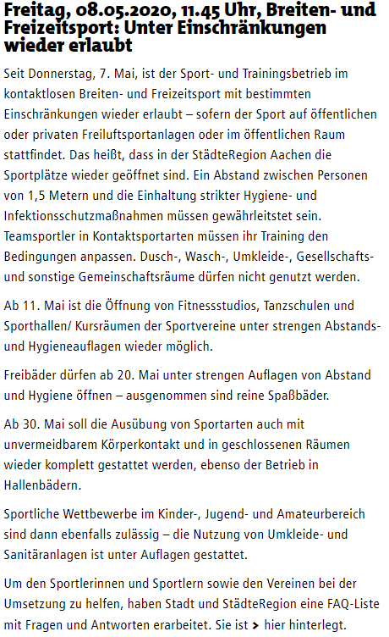

 |  |  |  |  |  |  |  |  |  | 2020-04-09

 |  |  |  |  |  |  |  |  |  | 2020-04-10

 |  |  |  |  |  |  |  |  |  | 2020-04-11

 |  |  |  |  |  |  |  |  |  | 2020-04-12

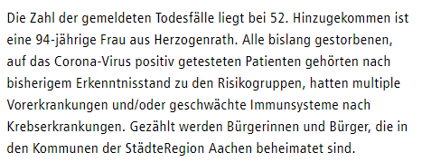
 |  |  |  |  |  |  |  |  |  | 2020-04-14

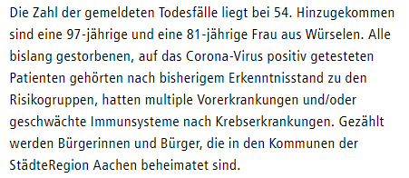
 |  |  |  |  |  |  |  |  |  | 2020-04-15

 |  |  |  |  |  |  |  |  |  |  |  |  | Berechnung Verstorbene Corona pro Tag
 |  |  |  |  |  |  |  |  |  |  |  |  |  |  |  |  |  | Durchschnitt
 |  |  |  |  |  |  |  |  |  |  |  |  | 2020-03-17 | 2 | 2020-03-17 | 18 | 2 | 1.67
 |  |  |  |  |  |  |  |  |  |  |  |  | 2020-03-18 | 4 | 2020-03-18 | 18 | 2
 |  |  |  |  |  |  |  |  |  |  |  |  | 2020-03-19 | 4 | 2020-03-19 | 18 | 0
 |  |  |  |  |  |  |  |  |  |  |  |  | 2020-03-20 | 5 | 2020-03-20 | 18 | 1
 |  |  |  |  |  |  |  |  |  | 2020-04-16 |  |  | 2020-03-21 | 5 | 2020-03-21 | 18 | 0
 |  |  |  |  |  |  |  |  |  |  |  |  | 2020-03-22 | 5 | 2020-03-22 | 18 | 0
 |  |  |  |  |  |  |  |  |  |  |  |  | 2020-03-23 | 6 | 2020-03-23 | 18 | 1
 |  |  |  |  |  |  |  |  |  |  |  |  | 2020-03-24 | 7 | 2020-03-24 | 18 | 1
 |  |  |  |  |  |  |  |  |  |  |  |  | 2020-03-25 | 8 | 2020-03-25 | 18 | 1
 |  |  |  |  |  |  |  |  |  |  |  |  | 2020-03-26 | 9 | 2020-03-26 | 18 | 1
 |  |  |  |  |  |  |  |  |  |  |  |  | 2020-03-27 | 14 | 2020-03-27 | 18 | 5
 |  |  |  |  |  |  |  |  |  |  |  |  | 2020-03-28 | 14 | 2020-03-28 | 18 | 0
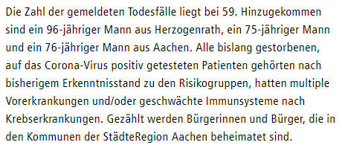
 |  |  |  |  |  |  |  |  |  | 2020-04-17 |  |  | 2020-03-29 | 14 | 2020-03-29 | 18 | 0
 |  |  |  |  |  |  |  |  |  |  |  |  | 2020-03-30 | 14 | 2020-03-30 | 18 | 0
 |  |  |  |  |  |  |  |  |  |  |  |  | 2020-03-31 | 15 | 2020-03-31 | 18 | 1
 |  |  |  |  |  |  |  |  |  |  |  |  | 2020-04-01 | 16 | 2020-04-01 | 18 | 1
 |  |  |  |  |  |  |  |  |  |  |  |  | 2020-04-02 | 21 | 2020-04-02 | 18 | 5
 |  |  |  |  |  |  |  |  |  |  |  |  | 2020-04-03 | 27 | 2020-04-03 | 18 | 6
 |  |  |  |  |  |  |  |  |  |  |  |  | 2020-04-04 | 27 | 2020-04-04 | 18 | 0
 |  |  |  |  |  |  |  |  |  |  |  |  | 2020-04-05 | 27 | 2020-04-05 | 18 | 0
 |  |  |  |  |  |  |  |  |  |  |  |  | 2020-04-06 | 35 | 2020-04-06 | 18 | 8
 |  |  |  |  |  |  |  |  |  |  |  |  | 2020-04-07 | 35 | 2020-04-07 | 18 | 0
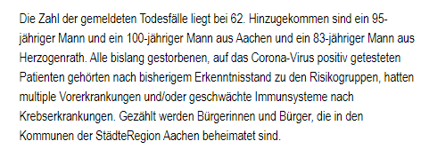
 |  |  |  |  |  |  |  |  |  | 2020-04-18 |  |  | 2020-04-08 | 36 | 2020-04-08 | 18 | 1
 |  |  |  |  |  |  |  |  |  |  |  |  | 2020-04-09 | 41 | 2020-04-09 | 18 | 5
 |  |  |  |  |  |  |  |  |  |  |  |  | 2020-04-10 | 48 | 2020-04-10 | 18 | 7
 |  |  |  |  |  |  |  |  |  |  |  |  | 2020-04-11 | 50 | 2020-04-11 | 18 | 2
 |  |  |  |  |  |  |  |  |  |  |  |  | 2020-04-12 | 51 | 2020-04-12 | 18 | 1
 |  |  |  |  |  |  |  |  |  |  |  |  | 2020-04-13 | 51 | 2020-04-13 | 18 | 0
 |  |  |  |  |  |  |  |  |  |  |  |  | 2020-04-14 | 52 | 2020-04-14 | 18 | 1
 |  |  |  |  |  |  |  |  |  |  |  |  | 2020-04-15 | 54 | 2020-04-15 | 18 | 2
 |  |  |  |  |  |  |  |  |  |  |  |  | 2020-04-16 | 56 | 2020-04-16 | 18 | 2
 |  |  |  |  |  |  |  |  |  |  |  |  | 2020-04-17 | 59 | 2020-04-17 | 18 | 3
 |  |  |  |  |  |  |  |  |  |  |  |  | 2020-04-18 | 62 | 2020-04-18 | 18 | 3
 |  |  |  |  |  |  |  |  |  | 2020-04-20 |  |  | 2020-04-19 | 62 | 2020-04-19 | 18 | 0
 |  |  |  |  |  |  |  |  |  |  |  |  | 2020-04-20 | 63 | 2020-04-20 | 18 | 1
 |  |  |  |  |  |  |  |  |  |  |  |  | 2020-04-21 | 65 | 2020-04-21 | 18 | 2
 |  |  |  |  |  |  |  |  |  |  |  |  | 2020-04-22 | 70 | 2020-04-22 | 18 | 5
 |  |  |  |  |  |  |  |  |  |  |  |  | 2020-04-23 | 73 | 2020-04-23 | 18 | 3
 |  |  |  |  |  |  |  |  |  |  |  |  | 2020-04-24 | 74 | 2020-04-24 | 18 | 1
 |  |  |  |  |  |  |  |  |  |  |  |  | 2020-04-25 | 75 | 2020-04-25 | 18 | 1
 |  |  |  |  |  |  |  |  |  |  |  |  | 2020-04-26 | 76 | 2020-04-26 | 18 | 1
 |  |  |  |  |  |  |  |  |  | 2020-04-21 |  |  | 2020-04-27 | 76 | 2020-04-27 | 18 | 0
 |  |  |  |  |  |  |  |  |  |  |  |  | 2020-04-28 | 78 | 2020-04-28 | 18 | 2
 |  |  |  |  |  |  |  |  |  |  |  |  | 2020-04-29 | 79 | 2020-04-29 | 18 | 1
 |  |  |  |  |  |  |  |  |  |  |  |  | 2020-04-30 | 82 | 2020-04-30 | 18 | 3
 |  |  |  |  |  |  |  |  |  |  |  |  | 2020-05-01 | 83 | 2020-05-01 | 18 | 1
 |  |  |  |  |  |  |  |  |  |  |  |  | 2020-05-02 | 83 | 2020-05-02 | 18 | 0
 |  |  |  |  |  |  |  |  |  |  |  |  | 2020-05-03 | 83 | 2020-05-03 | 18 | 0
 |  |  |  |  |  |  |  |  |  |  |  |  | 2020-05-04 | 83 | 2020-05-04 | 18 | 0
 |  |  |  |  |  |  |  |  |  |  | Seit dem 22.4.2020 fällt der Hinweis auf die Vorerkrankungen weg! |  | 2020-05-05 | 84 | 2020-05-05 | 18 | 1
 |  |  |  |  |  |  |  |  |  |  |  |  | 2020-05-06 | 84 | 2020-05-06 | 18 | 0
 |  |  |  |  |  |  |  |  |  | 2020-04-22 |  |  | 2020-05-07 | 85 | 2020-05-07 | 18 | 1
 |  |  |  |  |  |  |  |  |  |  |  |  | 2020-05-08 | 85 | 2020-05-08 | 18 | 0
 |  |  |  |  |  |  |  |  |  |  |  |  | 2020-05-09 |  | 2020-05-09
 |  |  |  |  |  |  |  |  |  |  |  |  | 2020-05-10 |  | 2020-05-10
 |  |  |  |  |  |  |  |  |  |  |  |  | 2020-05-11 |  | 2020-05-11

 |  |  |  |  |  |  |  |  |  | 2020-04-23

 |  |  |  |  |  |  |  |  |  | 2020-04-24

 |  |  |  |  |  |  |  |  |  | 2020-04-25

 |  |  |  |  |  |  |  |  |  | 2020-04-26

 |  |  |  |  |  |  |  |  |  | 2020-04-28

 |  |  |  |  |  |  |  |  |  | 2020-04-29

 |  |  |  |  |  |  |  |  |  | 2020-04-30

 |  |  |  |  |  |  |  |  |  | 2020-05-01

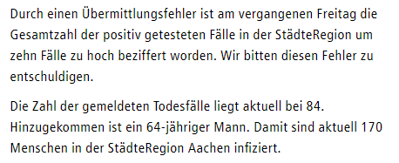
 |  |  |  |  |  |  |  |  |  | 2020-05-05

 |  |  |  |  |  |  |  |  |  | 2020-05-07

Reproduktionszahl D & AC
Die Reproduktionszahl R | Deutschland |  | Um R zu berechnen, wird die Inkubationszeit zurückgerechnet. Unter dem gewünschten Datum wird der jeweilige Wert durch den zurückgerechneten Wert geteilt.

Datum | 2020-04-14 | 2020-04-15 | 2020-04-16 | 2020-04-17 | 2020-04-18 | 2020-04-19 | 2020-04-20 | 2020-04-21 | 2020-04-22 | 2020-04-23 | 2020-04-24 | 2020-04-25 | 2020-04-26 | 2020-04-27 | 2020-04-28 | 2020-04-29 | 2020-04-30 | 2020-05-01 | 2020-05-02 | 2020-05-03 | 2020-05-04 | 2020-05-05 | 2020-05-06 | 2020-05-07

Aktive Fälle | 59,865 | 58,349 | 56,646 | 53,931 | 53,483 | 52,598 | 50,703 | 48,058 | 45,969 | 44,254 | 39,439 | 40,836 | 39,794 | 38,132 | 36,198 | 34,671 | 32,886 | 30,441 | 29,155 | 28,198 | 26,459 | 24,914 | 20,987 | 20,338
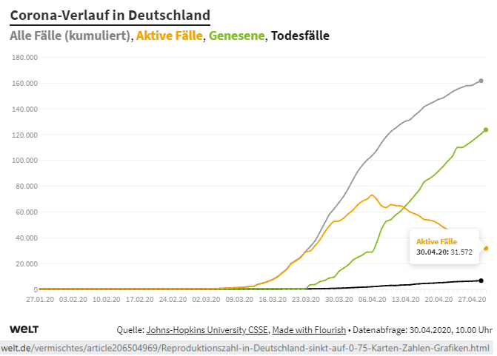
 |  |  |  |  |  |  |  |  |  |  |  |  |  | Reproduktionszahl bei einer angenommenen Inkubationszeit 14 Tage | 0.60 | 0.59 | 0.58 | 0.56 | 0.55 | 0.54 | 0.52 | 0.52 | 0.46 | 0.46
 |  |  |  |  |  |  |  |  |  |  |  |  |  | Reproduktionszahl bei einer angenommenen Inkubationszeit 13 Tage | 0.62 | 0.61 | 0.61 | 0.57 | 0.55 | 0.56 | 0.55 | 0.54 | 0.47 | 0.52
 |  |  |  |  |  |  |  |  |  |  |  |  |  | Reproduktionszahl bei einer angenommenen Inkubationszeit 12 Tage | 0.64 | 0.64 | 0.61 | 0.58 | 0.58 | 0.59 | 0.58 | 0.56 | 0.53 | 0.50
 |  |  |  |  |  |  |  |  |  |  |  |  |  | Reproduktionszahl bei einer angenommenen Inkubationszeit 11 Tage | 0.67 | 0.65 | 0.63 | 0.60 | 0.61 | 0.61 | 0.60 | 0.63 | 0.51 | 0.51
 |  |  |  |  |  |  |  |  |  |  |  |  |  | Reproduktionszahl bei einer angenommenen Inkubationszeit 10 Tage | 0.68 | 0.66 | 0.65 | 0.63 | 0.63 | 0.64 | 0.67 | 0.61 | 0.53 | 0.53
 |  |  |  |  |  |  |  |  |  |  |  |  |  | Reproduktionszahl bei einer angenommenen Inkubationszeit 9 Tage | 0.69 | 0.68 | 0.68 | 0.66 | 0.66 | 0.71 | 0.65 | 0.63 | 0.55 | 0.56
 |  |  |  |  |  |  |  |  |  |  |  |  |  | Reproduktionszahl bei einer angenommenen Inkubationszeit 8 Tage | 0.71 | 0.72 | 0.72 | 0.69 | 0.74 | 0.69 | 0.66 | 0.65 | 0.58 | 0.59
 |  |  |  |  |  |  |  |  |  |  |  |  |  | Reproduktionszahl bei einer angenommenen Inkubationszeit 7 Tage | 0.75 | 0.75 | 0.74 | 0.77 | 0.71 | 0.71 | 0.69 | 0.69 | 0.61 | 0.62

 | Zum Original mit der Möglichkeit sämtliche Werte abzufragen: https://www.welt.de/vermischtes/article206504969/Corona-Deutschland-Mehr-als-6000-Tote-Karten-Zahlen-Grafiken.html
 | Gehen Sie mit dem Finger oder der Maus über die entsprechenden Linien. Die Werte ploppen jeweils auf.

Alle Berechnungen nach bestem Wisssen und Gewissen, aber ohne Gewähr. © Rüdiger Stobbe, Aachen

Die Reproduktionszahl R | Städteregion Aachen

Datum | 2020-04-14 | 2020-04-15 | 2020-04-16 | 2020-04-17 | 2020-04-18 | 2020-04-19 | 2020-04-20 | 2020-04-21 | 2020-04-22 | 2020-04-23 | 2020-04-24 | 2020-04-25 | 2020-04-26 | 2020-04-27 | 2020-04-28 | 2020-04-29 | 2020-04-30 | 2020-05-01 | 2020-05-02 | 2020-05-03 | 2020-05-04 | 2020-05-05 | 2020-05-06 | 2020-05-07 | 2020-05-08

Aktive Fälle | 520 | 509 | 479 | 448 | 436 | 443 | 398 | 403 | 400 | 381 | 337 | 339 | 328 | 300 | 284 | 249 | 217 | 204 | 204 | 204 | 204 | 170 | 147 | 136 | 122

 | Datenquelle: Tabelle Mikroanalyse AC Städteregion |  |  |  |  |  |  |  |  |  |  |  |  | Reproduktionszahl bei einer angenommenen Inkubationszeit 14 Tage | 0.55 | 0.49 | 0.45 | 0.46 | 0.47 | 0.46 | 0.51 | 0.42 | 0.37 | 0.36 | 0.36
 |  |  |  |  |  |  |  |  |  |  |  |  |  | Reproduktionszahl bei einer angenommenen Inkubationszeit 13 Tage | 0.56 | 0.52 | 0.48 | 0.47 | 0.46 | 0.51 | 0.51 | 0.43 | 0.39 | 0.40 | 0.36
 |  |  |  |  |  |  |  |  |  |  |  |  |  | Reproduktionszahl bei einer angenommenen Inkubationszeit 12 Tage | 0.59 | 0.56 | 0.50 | 0.46 | 0.51 | 0.51 | 0.51 | 0.45 | 0.44 | 0.40 | 0.37
 |  |  |  |  |  |  |  |  |  |  |  |  |  | Reproduktionszahl bei einer angenommenen Inkubationszeit 11 Tage | 0.63 | 0.57 | 0.49 | 0.51 | 0.51 | 0.51 | 0.54 | 0.50 | 0.43 | 0.41 | 0.41
 |  |  |  |  |  |  |  |  |  |  |  |  |  | Reproduktionszahl bei einer angenommenen Inkubationszeit 10 Tage | 0.65 | 0.56 | 0.55 | 0.51 | 0.51 | 0.54 | 0.61 | 0.50 | 0.45 | 0.45 | 0.43
 |  |  |  |  |  |  |  |  |  |  |  |  |  | Reproduktionszahl bei einer angenommenen Inkubationszeit 9 Tage | 0.64 | 0.63 | 0.54 | 0.51 | 0.54 | 0.61 | 0.60 | 0.52 | 0.49 | 0.48 | 0.49
Alle Daten wurden der oben aufrufbaren Infoseite der Stadt Aachen entnommen. |  |  |  |  |  |  |  |  |  |  |  |  |  | Reproduktionszahl bei einer angenommenen Inkubationszeit 8 Tage | 0.71 | 0.62 | 0.54 | 0.54 | 0.61 | 0.60 | 0.62 | 0.57 | 0.52 | 0.55 | 0.56
Dies und alle Berechnungen nach bestem Wisssen und Gewissen, aber ohne Gewähr. © Rüdiger Stobbe, Aachen |  |  |  |  |  |  |  |  |  |  |  |  |  | Reproduktionszahl bei einer angenommenen Inkubationszeit 7 Tage | 0.70 | 0.62 | 0.57 | 0.61 | 0.60 | 0.62 | 0.68 | 0.60 | 0.59 | 0.63 | 0.60

